상품제안서
아이논 INON 여행용 15W 고속 무선충전기 키트 IN-WC120 | 상품코드: F26786

 |  |  |  |  |  |  | 02-412-0044 | www.easy1.co.kr
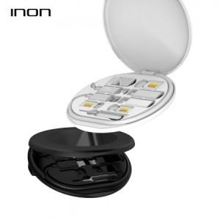

【상세/제작정보】

【인쇄/포장옵션】 | 실크 / 포장지포장

【공급단가】 | 수량 | 50~ | 100~ | 500~ | 1,000~ | 2,000~
*VAT별도 | 단가 | 17,500원 | 17,220원 | 16,800원 | 16,380원 | 16,100원

【상품 URL】 | https://dev.easy1.co.kr:443/src/goods_detail.php?gdno=26786

